带有说明的模板
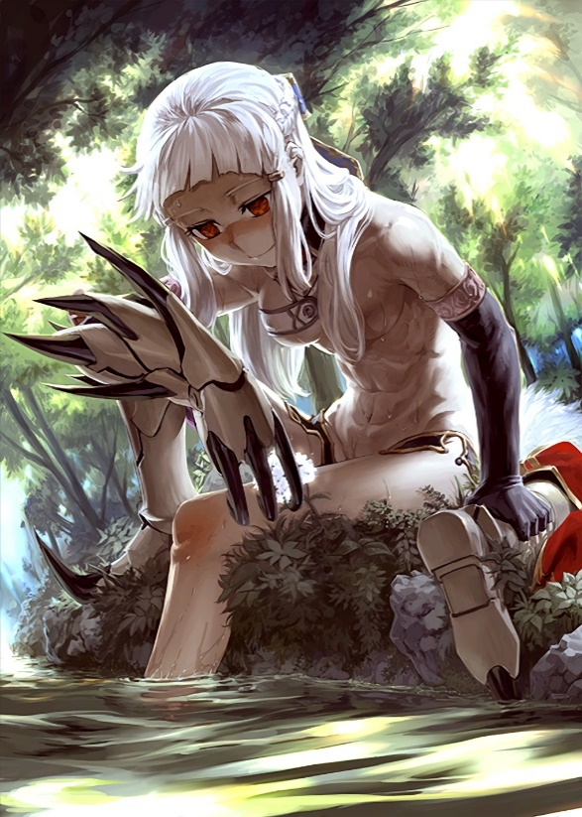 Img Area (256*362pixels, 25% size from FGO WIKI) CAC-Holy Grail War EireiCard Template Ver 1.0 20170816 Copyright © by Genefy 2017. All rights reserved |  |  | 基本信息
 |  |  | 职介 | Berserker
 |  |  | 性别 | 女性，但在史实中多为男性
 |  |  | 真名 | 冯·霍拉海姆·最长甚至可以超过二十个字
 |  |  |  | All English words including digits in Times New Roman
 |  |  | 阵营 | 混沌·善良
 |  |  | 武装 | 克拉伦特（剑） Clarient
 |  |  | HP | 100000 |  | MP | 121
 |  |  | 能力值
 |  |  | 筋力 |  | E~A++++ | 耐久 |  | ????
 |  |  | 敏捷 |  |  | 魔力 |  | -12
 |  |  | 幸运 |  |  | 宝具 |  | EX
 |  |  | 职介技能
 |  |  | 根源接续 A++ | 冷却时间6小时，成功造成1点伤害后 可以追加1点伤害。战斗中视为不可沟通状态。 左边的英文请手动调成新罗马

 |  |  | 无限的魔力供给 |  | 前面名字过长了可以采用这种方式 三行还是两行也可以调整

 |  |  | emm | 如果没有第三个技能了就用左边相同底色围上 别跟我说职介技能可以达到4个

固有技能 |  |  |  | 宝具
这么长来写一个技能名字 |  |  | E~A+++ | 你可以写很长很长的宝具名 And how it speaks() |  |  |  | A+
魔力消耗 | (45+3n) MP | 冷却 | 3Turn
关于表格的模板制作：Excel 表格的默认行宽和列宽是13.5磅（18像素）8.38个11号字符宽（72像素）。参考fgowiki的图片其大小为1024*1448.该模板将默认列宽调整到了7.38（64像素）来正好用四列来盛放图片，这样一来图片会缩放到25%，而长边约为362像素，即20行。当你把图片拖上来调到25%的时候发现比20行稍微多一点，就说明行宽列宽对了。因为取整的关系，需要微调图片。 |  |  |  | 种类 | 对天(喵喵喵)宝具 |  | 距离 | 10000
 |  |  |  | 最大捕捉 |  | 3人
 |  |  |  |  | 效果A |  | 效果B
 |  |  |  | 冷却时间 | 8h |  | 3Turn
 |  |  |  | 魔力消耗 | 30MP,1HP |  | 30MP
 |  |  |  | 宝具的描述真的是千变万化，鉴于有人连一个宝具两个效果的设定都能车出来，我也只好给一个排版提示如上。 千万别忘了加或者调整边框，打印的时候是看不出来的。 有些宝具的描述，尤其是厨力放出的孩子，真的可以写很长，必要的时候可以把字体缩小到9也是允许的。善用Alt+Enter的表格内换行以及一定要打开自动换行。

关于字体、边框和底色 |  |  | E~A+++
魔力消耗 | (45+3n) MP | 冷却 | 3Turn
默认的字体大小是11号，真的是太大了于是我调到了字体10号。汉字用黑体英文和数字用Times New Roman。 边框的底色用白色系的渐变：深色5%，15%和25%。边框的颜色区域内深色35%区域间50%。边框操作很麻烦，先要用笔选个颜色，保存，再全选应用 其实其他颜色的渐变也可以，甚至我想七个职介各用一个颜色系，或者厨力放出玩家职介选择自己的颜色系。但是Excel其他颜色的默认色差一下就是20%，太扎眼了。使用配色的时候还请格外注意。

 |  |  |  | 你还可以写第二个宝具 如果有三个宝具请注意空间 |  |  |  | E

 |  |  |  | 种类 | 对天(喵喵喵)宝具 |  | 距离 | 10000
如果英文不用新罗马就是右边这个样子 |  |  | E~A+++ | 最大捕捉 |  | 3人
魔力消耗 | (45+3n) MP | 冷却 | 3Turn | 冷却时间 |  | 8h | 魔力消耗 | 40MP
关于纸张的大小： 在编辑者的电脑上打印一页的大小为11列54行，也即704*972 像素。即将打印时会出现边框提示。如果不是这个行数请去页面设置进行缩放调整 。另外打印预览当中新罗马字体可能会出现表格越界，与日常编辑不一致，还请注意。 最后一个技能请合并单元格顶到最下面来，至少要和右面的对齐。如果这个英灵的技能你在这个空间都写不下，那请仔细研读规则，精简字数。 |  |  |  | 这里挺难写的下一个宝具的。。其实 32行如果不够的话，请酌情减小字体

 |  |  |  | 其他讯息
 |  |  |  | 避免意外情况发生留下的板块。 CAC-Holy Grail War EireiCard Template Ver 1.0 Copyright © by Genefy 2017. All rights reserved

